案例汇总
行业主管部门监测数据 |  |  |  |  |  |  | 估价机构市场调查数据 |  |  |  |  |  | 估价机构机构监测数据
序号 | 项目名 | 季度 | 月份 | 租金单价（元/平方米·月） | 均价 |  | 序号 | 项目名 | 季度 | 月份 | 租金单价（元/平方米·月） | 均价 | 序号 | 项目名 | 季度 | 月份 | 租金单价（元/平方米·月） | 均价
1 | 华纺星海家园 | 2023年二季度 | 2023.6 | 62.16 | 62.16 |  | 1 | 华纺星海家园 | 2023年二季度 | 2023.6 | 73.16 | 73.16 | 1 | 华纺星海家园 | 2023年二季度 | 2023.6 | 73.55 | 73.55
 |  | 2023年三季度 | 2023.7 | 81.05 | 76.88 |  |  |  | 2023年三季度 | 2023.7 | 81.1 | 81.99 |  |  | 2023年三季度 | 2023.7 | 74.31 | 74.53
 |  |  | 2023.8 | 66.99 |  |  |  |  |  | 2023.8 | 82.88 |  |  |  |  | 2023.8 | 73.57
 |  |  | 2023.9 | 82.61 |  |  |  |  |  | 2023.9 | - |  |  |  |  | 2023.9 | 75.72
 |  | 2023年四季度 | 2023.10 | 75.09 | 75.09 |  |  |  | 2023年四季度 | 2023.10 | 68.07 | 68.07 |  |  | 2023年四季度 | 2023.10 | 77.17 | 75.36
 |  |  | 2023.11 | - |  |  |  |  |  | 2023.11 | - |  |  |  |  | 2023.11 | 75.3
 |  |  | 2023.12 | - |  |  |  |  |  | 2023.12 | - |  |  |  |  | 2023.12 | 73.61
 |  | 2024年一季度 | 2024.1 | 71.89 | 71.51 |  |  |  | 2024年一季度 | 2024.1 | 70.9 | 69.71 |  |  | 2024年一季度 | 2024.1 | 73.22 | 72.25
 |  |  | 2024.2 | 70.82 |  |  |  |  |  | 2024.2 | - |  |  |  |  | 2024.2 | 73.19
 |  |  | 2024.3 | 71.81 |  |  |  |  |  | 2024.3 | 68.51 |  |  |  |  | 2024.3 | 70.34
 |  | 2024年二季度 | 2024.4 | 67.38 | 60.23 |  |  |  | 2024年二季度 | 2024.4 | 61.04 | 61.24 |  |  | 2024年二季度 | 2024.4 | 67.45 | 66.89
 |  |  | 2024.5 | 53.07 |  |  |  |  |  | 2024.5 | 61.43 |  |  |  |  | 2024.5 | 66.33
均价 |  |  |  |  | 69.17 |  | 均价 |  |  |  |  | 70.83 | 均价 |  |  |  |  | 72.52
2 | 金泰丽富嘉园 | 2023年二季度 | 2023.6 | 100.87 | 100.87 |  | 2 | 金泰丽富嘉园 | 2023年二季度 | 2023.6 | 70.41 | 70.41 | 2 | 金泰丽富嘉园 | 2023年二季度 | 2023.6 | 66.82 | 66.82
 |  | 2023年三季度 | 2023.7 | 67.84 | 67.12 |  |  |  | 2023年三季度 | 2023.7 | - | 66.95 |  |  | 2023年三季度 | 2023.7 | 67.89 | 74.04
 |  |  | 2023.8 | 66.39 |  |  |  |  |  | 2023.8 | 66.67 |  |  |  |  | 2023.8 | 66.88
 |  |  | 2023.9 | - |  |  |  |  |  | 2023.9 | 67.22 |  |  |  |  | 2023.9 | 87.34
 |  | 2023年四季度 | 2023.10 | - | 70.2 |  |  |  | 2023年四季度 | 2023.10 | - | 62.38 |  |  | 2023年四季度 | 2023.10 | 90.34 | 84.98
 |  |  | 2023.11 | 66.91 |  |  |  |  |  | 2023.11 | - |  |  |  |  | 2023.11 | 87.4
 |  |  | 2023.12 | 73.48 |  |  |  |  |  | 2023.12 | 62.38 |  |  |  |  | 2023.12 | 77.2
 |  | 2024年一季度 | 2024.1 | 72.03 | 69.78 |  |  |  | 2024年一季度 | 2024.1 | 57.7 | 60.81 |  |  | 2024年一季度 | 2024.1 | 73.39 | 73.27
 |  |  | 2024.2 | 68.48 |  |  |  |  |  | 2024.2 | 65.02 |  |  |  |  | 2024.2 | 72.35
 |  |  | 2024.3 | 68.82 |  |  |  |  |  | 2024.3 | 59.7 |  |  |  |  | 2024.3 | 74.06
 |  | 2024年二季度 | 2024.4 | 68.74 | 68.4 |  |  |  | 2024年二季度 | 2024.4 | 60.24 | 58.18 |  |  | 2024年二季度 | 2024.4 | 74.17 | 72.95
 |  |  | 2024.5 | 68.05 |  |  |  |  |  | 2024.5 | 56.11 |  |  |  |  | 2024.5 | 71.73
均价 |  |  |  |  | 75.27 |  | 均价 |  |  |  |  | 63.75 | 均价 |  |  |  |  | 74.41
3 | 富东嘉园 | 2023年二季度 | 2023.6 | 50.660199407 | 50.66 |  | 3 | 富东嘉园 | 2023年二季度 | 2023.6 | 72.02 | 72.02 | 3 | 富东嘉园 | 2023年二季度 | 2023.6 | 63.62 | 63.62
 |  | 2023年三季度 | 2023.7 | 74.919564884 | 69.39 |  |  |  | 2023年三季度 | 2023.7 | 58.96 | 59.72 |  |  | 2023年三季度 | 2023.7 | 62.08 | 65.58
 |  |  | 2023.8 | 66.451501354 |  |  |  |  |  | 2023.8 | - |  |  |  |  | 2023.8 | 61.98
 |  |  | 2023.9 | 66.80763679 |  |  |  |  |  | 2023.9 | 60.48 |  |  |  |  | 2023.9 | 72.69
 |  | 2023年四季度 | 2023.10 | 69.29477561 | 65.18 |  |  |  | 2023年四季度 | 2023.10 | 66.7 | 70.47 |  |  | 2023年四季度 | 2023.10 | 72.89 | 74.53
 |  |  | 2023.11 | 68.212824011 |  |  |  |  |  | 2023.11 | 70.68 |  |  |  |  | 2023.11 | 75.94
 |  |  | 2023.12 | 58.024961682 |  |  |  |  |  | 2023.12 | 74.03 |  |  |  |  | 2023.12 | 74.77
 |  | 2024年一季度 | 2024.1 | 71.772745882 | 65.28 |  |  |  | 2024年一季度 | 2024.1 | - | 54.75 |  |  | 2024年一季度 | 2024.1 | 74.36 | 73.14
 |  |  | 2024.2 | 64.744957965 |  |  |  |  |  | 2024.2 | 50.48 |  |  |  |  | 2024.2 | 72.04
 |  |  | 2024.3 | 59.320168422 |  |  |  |  |  | 2024.3 | 59.02 |  |  |  |  | 2024.3 | 73.01
 |  | 2024年二季度 | 2024.4 | 61.534898371 | 61.38 |  |  |  | 2024年二季度 | 2024.4 | 58.12 | 58.29 |  |  | 2024年二季度 | 2024.4 | 73.38 | 70.19
 |  |  | 2024.5 | 61.217672114 |  |  |  |  |  | 2024.5 | 58.46 |  |  |  |  | 2024.5 | 67
均价 |  |  |  |  | 62.38 |  | 均价 |  |  |  |  | 63.05 | 均价 |  |  |  |  | 69.41
4 | 东泽园 | 2023年二季度 | 2023.6 | 72.121788773 | 72.12 |  | 3 | 东泽园 | 2023年二季度 | 2023.6 | 66.64 | 66.64 | 3 | 东泽园 | 2023年二季度 | 2023.6 | 67.95 | 67.95
 |  | 2023年三季度 | 2023.7 | 70.783229031 | 72.72 |  |  |  | 2023年三季度 | 2023.7 | 72.3 | 70.53 |  |  | 2023年三季度 | 2023.7 | 69.01 | 69.85
 |  |  | 2023.8 | 74.091912117 |  |  |  |  |  | 2023.8 | 69.92 |  |  |  |  | 2023.8 | 68.49
 |  |  | 2023.9 | 73.295655492 |  |  |  |  |  | 2023.9 | 69.36 |  |  |  |  | 2023.9 | 72.04
 |  | 2023年四季度 | 2023.10 | 69.085224268 | 68.04 |  |  |  | 2023年四季度 | 2023.10 | 70.68 | 69.72 |  |  | 2023年四季度 | 2023.10 | 73.34 | 71.72
 |  |  | 2023.11 | 63.702900515 |  |  |  |  |  | 2023.11 | - |  |  |  |  | 2023.11 | 71.12
 |  |  | 2023.12 | 71.328344247 |  |  |  |  |  | 2023.12 | 68.75 |  |  |  |  | 2023.12 | 70.71
 |  | 2024年一季度 | 2024.1 | 63.025210084 | 61.63 |  |  |  | 2024年一季度 | 2024.1 | - | 68.94 |  |  | 2024年一季度 | 2024.1 | 69.8 | 68.33
 |  |  | 2024.2 | 62.872975277 |  |  |  |  |  | 2024.2 | 72.02 |  |  |  |  | 2024.2 | 68.76
 |  |  | 2024.3 | 58.989676807 |  |  |  |  |  | 2024.3 | 65.85 |  |  |  |  | 2024.3 | 66.44
 |  | 2024年二季度 | 2024.4 | 65.553041764 | 58.33 |  |  |  | 2024年二季度 | 2024.4 | 71.93 | 71.93 |  |  | 2024年二季度 | 2024.4 | 65.34 | 65.28
 |  |  | 2024.5 | 51.104846776 |  |  |  |  |  | 2024.5 | - |  |  |  |  | 2024.5 | 65.21
均价 |  |  |  |  | 66.57 |  | 均价 |  |  |  |  | 69.55 | 均价 |  |  |  |  | 68.63

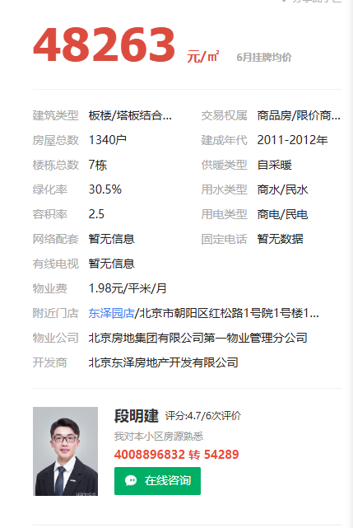
案例汇总
序号 | 项目名 | 城研 | 市场 | 中指 | 均价 | 物业费 | 供暖费 | 不含物业、供暖租金 | 税费 | 不含物业、供暖、税费
1 | 华纺星海家园 | 69.17 | 70.83 | 72.52 | 70.84 | 1.85 | 0 | 68.99 | 1.64 | 67.35
2 | 金泰丽富嘉园 | 75.27 | 63.75 | 74.41 | 71.14 | 2 | 0 | 69.14 | 1.65 | 67.49
3 | 富东嘉园 | 62.38 | 63.05 | 69.41 | 64.95 | 2.1 | 0 | 62.85 | 1.5 | 61.35
4 | 东泽园 | 66.57 | 69.55 | 68.63 | 68.25 | 1.98 | 0 | 66.27 | 1.58 | 64.69

 |  |  |  |  |  |  |  |  |  |  |  |  |  |  |  |  |  |  | 共997套，其中一居90套，二居626套，三居281套

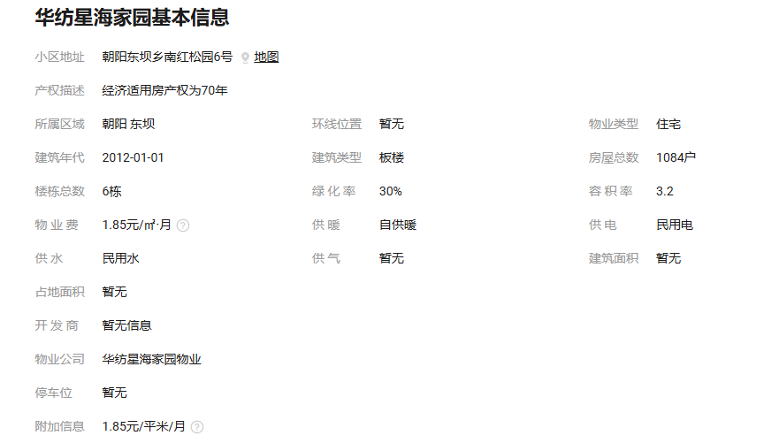
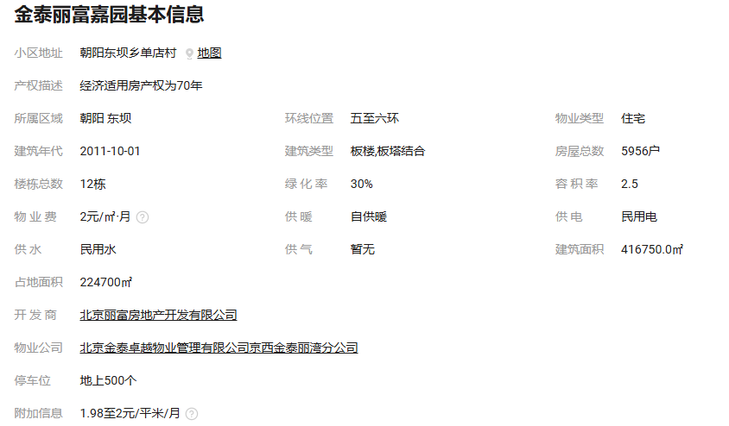
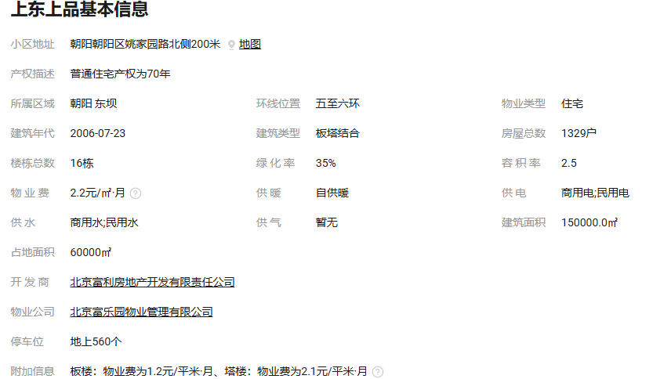

华纺星海家园
 |  | 估价机构监测数据 | 估价机构市场调查 | 行业主管部门（北京市房地产市场管理事务中心）监测数据
2023年2季度 |  | 73.55 | 73.16 | 62.16
2023年3季度 |  | 74.53 | 81.99 | 76.88
2023年4季度 |  | 75.36 | 68.07 | 75.09
2024年1季度 |  | 72.25 | 69.71 | 71.51
2024年2季度 |  | 66.89 | 61.24 | 60.23
 |  | 华纺星海家园 |  | 估价机构监测数据 | 估价机构市场调查 | 行业主管部门（北京市房地产市场管理事务中心）监测数据
 |  | 2023年2季度 |  | 73.55 | 73.16 | 62.16
 |  | 2023年3季度 |  | 74.53 | 81.99 | 76.88
 |  | 2023年4季度 |  | 75.36 | 68.07 | 75.09
 |  | 2024年1季度 |  | 72.25 | 69.71 | 71.51
 |  | 2024年2季度 |  | 66.89 | 61.24 | 60.23
 |  | 平均月租金 |  | 72.52 | 70.83 | 69.17 |  |  |  |  |  |  | 东泽园 |  | 估价机构监测数据 | 估价机构市场调查 | 行业主管部门（北京市房地产市场管理事务中心）监测数据
 |  |  |  |  |  |  |  |  |  |  |  |  | 2023年2季度 |  | 67.95 | 66.64 | 72.12
 |  |  |  |  |  |  |  |  |  |  |  |  | 2023年3季度 |  | 69.85 | 70.53 | 72.72
 |  |  |  |  |  |  |  |  |  |  |  |  | 2023年4季度 |  | 71.72 | 69.72 | 68.04
金泰丽富嘉园
 |  |  |  |  |  |  |  |  |  |  |  |  | 2024年1季度 |  | 68.33 | 68.94 | 61.63
 |  | 金泰丽富嘉园 |  | 估价机构监测数据 | 估价机构市场调查 | 行业主管部门（北京市房地产市场管理事务中心）监测数据 |  |  |  |  |  |  | 2024年2季度 |  | 65.28 | 71.93 | 58.33
东泽园
 |  | 2023年2季度 |  | 66.82 | 70.41 | 100.87 |  |  |  |  |  |  | 平均月租金 |  | 68.63 | 69.55 | 66.57
 |  | 2023年3季度 |  | 74.04 | 66.95 | 67.12
 |  | 2023年4季度 |  | 84.98 | 62.38 | 70.2
 |  | 2024年1季度 |  | 73.27 | 60.81 | 69.78
 |  | 2024年2季度 |  | 72.95 | 58.18 | 68.4
 |  | 平均月租金 |  | 74.41 | 63.75 | 75.27

富东嘉园
 |  | 富东嘉园 |  | 估价机构监测数据 | 估价机构市场调查 | 行业主管部门（北京市房地产市场管理事务中心）监测数据
 |  | 2023年2季度 |  | 63.62 | 72.02 | 50.66
 |  | 2023年3季度 |  | 65.58 | 59.72 | 69.39
 |  | 2023年4季度 |  | 74.53 | 70.47 | 65.17
 |  | 2024年1季度 |  | 73.14 | 54.75 | 65.28
 |  | 2024年2季度 |  | 70.19 | 58.29 | 61.38
 |  | 平均月租金 |  | 69.41 | 63.05 | 62.38

Sheet2
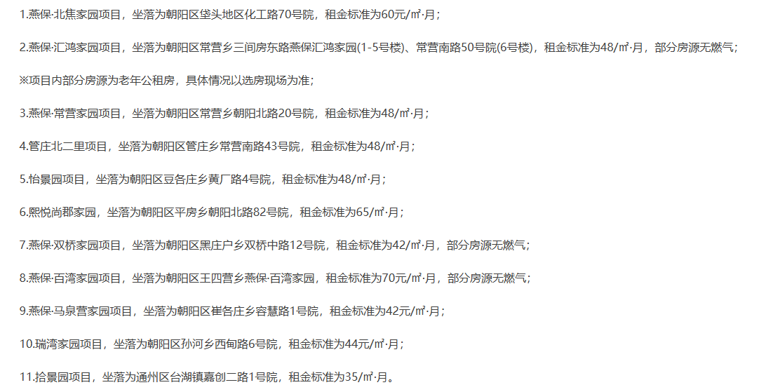
18 | 7.9% | 1 | 1.7% | 3 | 5.6% | 2 | 0.3%
18 | 7.9% | 3 | 5.1% | 1 | 1.9% | 1 | 0.2%
4 | 1.8% | 8 | 13.6% | 1 | 1.9% | 1 | 0.2%
4 | 1.8% | 6 | 10.2% | 2 | 3.7% | 2 | 0.3%
9 | 3.9% | 2 | 3.4% | 4 | 7.4% | 4 | 0.7%
2 | 0.9% | 5 | 8.5% | 1 | 1.9% | 16 | 2.8%
16 | 7.0% | 1 | 1.7% | 21 | 38.9% | 4 | 0.7%
16 | 7.0% | 2 | 3.4% | 5 | 9.3% | 16 | 2.8%
8 | 3.5% | 4 | 6.8% | 3 | 5.6% | 6 | 1.0%
6 | 2.6% | 1 | 1.7% | 2 | 3.7% | 6 | 1.0%
27 | 11.8% | 1 | 1.7% | 1 | 1.9% | 26 | 4.5%
8 | 3.5% | 3 | 5.1% | 7 | 13.0% | 26 | 4.5%
4 | 1.8% | 1 | 1.7% | 2 | 3.7% | 14 | 2.4%
16 | 7.0% | 4 | 6.8% | 1 | 1.9% | 19 | 3.3%
16 | 7.0% | 1 | 1.7% | 54 | 100.0% | 4 | 0.7%
18 | 7.9% | 3 | 5.1% |  |  | 6 | 1.0%
2 | 0.9% | 1 | 1.7% |  |  | 8 | 1.4%
2 | 0.9% | 1 | 1.7% |  |  | 8 | 1.4%
9 | 3.9% | 1 | 1.7% |  |  | 64 | 11.0%
9 | 3.9% | 2 | 3.4% |  |  | 80 | 13.8%
8 | 3.5% | 1 | 1.7% |  |  | 18 | 3.1%
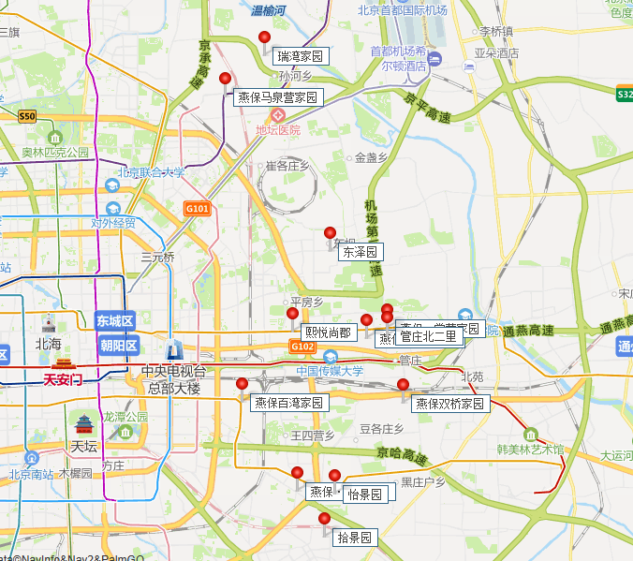
8 | 3.5% | 1 | 1.7% |  |  | 26 | 4.5%
228 | 100% | 1 | 1.7% |  |  | 2 | 0.3%
 |  | 1 | 1.7% |  |  | 2 | 0.3%
 |  | 1 | 1.7% |  |  | 17 | 2.9%
 |  | 1 | 1.7% |  |  | 10 | 1.7%
 |  | 2 | 3.4% |  |  | 8 | 1.4%
 |  | 59 | 100% |  |  | 8 | 1.4%
 |  |  |  |  |  | 8 | 1.4%
 |  |  |  |  |  | 8 | 1.4%
 |  |  |  |  |  | 72 | 12.4%
 |  |  |  |  |  | 48 | 8.3%
 |  |  |  |  |  | 2 | 0.3%
 |  |  |  |  |  | 2 | 0.3%
 |  |  |  |  |  | 8 | 1.4%
 |  |  |  |  |  | 8 | 1.4%
 |  |  |  |  |  | 2 | 0.3%
 |  |  |  |  |  | 8 | 1.4%
 |  |  |  |  |  | 2 | 0.3%
 |  |  |  |  |  | 8 | 1.4%
 |  |  |  |  |  | 580 | 100.0%

